Деффект Абдуллаев
Название | При нажатии на кнопку "Отправить" окно с задачей не закрывается
№ дефекта | 4 | № тест кейса | 3
Проект | ADIK MATH | Компонент | Окно задачи
Статус | opened | Номер версии | Номер версии из GIT
Важность | Minor | Приоритет | Medium
Назначен на | Абдуллаев | Автор | Абдуллаев
Описание | Шаги воспроизведения:
 | 1. Открыть окно задачи
 | 2. Ввести ответ
 | 3. Нажать кнопку "Отправить"
 | Ожидаемый результат:
 | Очистка поля для ввода и закрытия окна задачи
 | Наблюдаемый результат:
 | Окно остаётся открытым
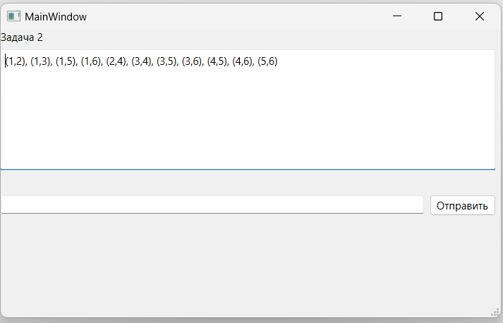
Вложение

Дефект Петушкова
Название | Предупреждение о том, что пользователь уже зарегистрирован
№ дефекта | 3 | № тест кейса | 2
Проект | Kudaibergenov and co | Компонент | Регистрация
Статус | opened | Номер версии | Номер версии из GIT
Важность | Minor | Приоритет | Medium
Назначен на | Паринова | Автор | Петушкова
Описание | Шаги воспроизведения:
 | 1. Перейти к окну регистрации
 | 2. Ввести корректный логин
 | 3. Ввести некорретный пароль
 | Ожидаемый результат:
 | Появление диалогового окна 'Данный пользователь уже зарегистрирован'
 | Наблюдаемый результат:
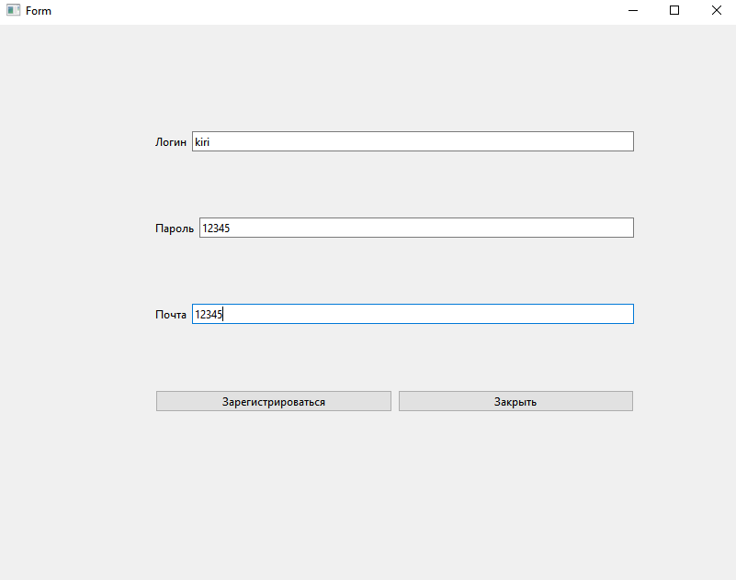
 | Происходит регистрация пользователя и переход к главному окну
Вложения

